Cat
Tier | Catagories | Picture | List / Link | Follower | Contact | Cost |  |  |  |  | Condition | REMARK* | Address
 |  |  |  |  |  | Rate Video | Gencode | ติดตะกร้า | Asset 3/6 Month | ค่าเดินทาง
MACRO | Cat | 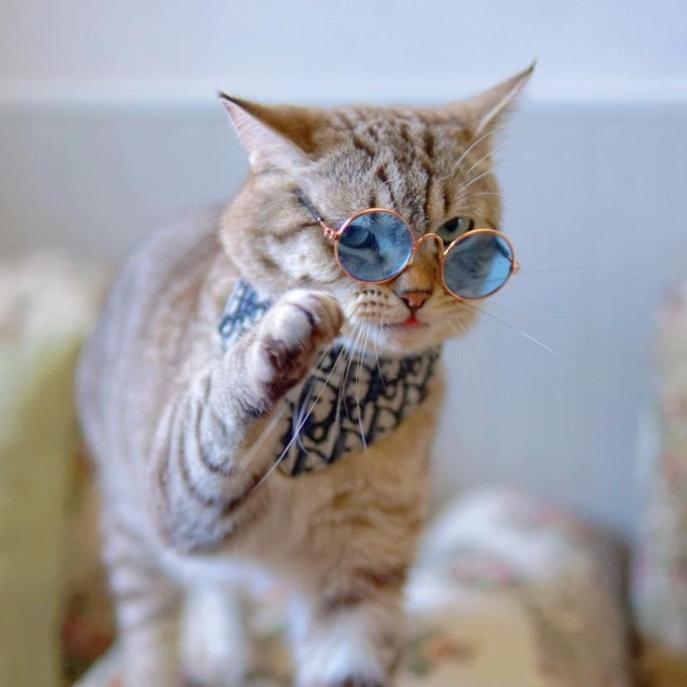 | คูก้าแมวติดเต้า🍼 | 508,700 | FB : cuga.cat 090-445-2154 (คุณมายด์) | Rate Video🎥 Video 1-3 min 6,500 บาท / คลิป Video 3-5 min 8,500 บาท / คลิป Rate Photo 🏞 Photo 1- 3 รูป 2,000 บาท Photo 4 -10 รูป 3,500 บาท | 30 วัน + 1,000 บาท 60 วัน + 2,000 บาท 180 วัน + 3,000 บาท 365 วัน + 5,000 บาท | 1,500 | - | - | หากต้องการนำไปใช้เชิงพาณิชย์สามารถพูดคุยได้ -ไม่มีการลบโพสต์ -กรณีกันสินค้าโปรดักส์ 10,000/1 ประเภท *** ต้องการลงทุกแพตฟอร์มสามารถต่อรองได้*** ขั้นตอนการทำงาน 🎬 -ส่งดราฟแรกให้ตรวจภายใน 7 วัน -หลังส่งดราฟแรกให้ดูสามารถแก้ไขปรับได้ 1-2 รอบ ครั้งถัดไป + 500 บาท/ครั้ง -ติด # ได้ไม่จำกัด -ใช้เวลาในการทำคลิป 5-7 วันหลังได้รับโปรดักส์ -รับ Net นามบุคคล -เครดิต 7-15 วันหลังโพสต์งาน -นอกสถานที่มีค่าเดินทางขึ้นอยู่กับระยะทาง | เกิด 29 กันยายน 2563 🎂 อายุ : 4 ปี 1 เดือน 🐈 เพศผู้ สายพันธุ์ : อเมริกันช็อตแฮร์+เปอร์เซีย 🐾
MACRO | Cat |  | Theployxx | 185,300 | Line : @theploy 082-244-1451 | Video + Gen Code + Affiliate 7,500 บาท |  |  |  |  | VDO ลงช่อง Tiktok Gencode 30 วัน ปักตะกร้า รับเงิน 7 วันหลังส่งดราฟ 1 คอนเฟิร์มแล้วยกเลิกงานไม่ได้ หากต้องการยกเลิกงานต้องจ่ายเงินเต็มจำนวนค่าจ้าง *ส่งใบทวิ 50 ทุกครั้งหลังเสร็จงาน โดยออกเป็น 40(8) งานแสดงโฆษณา | Scottish อายุ 5 ขวบกับ 1 ขวบ
MACRO | Cat |  | captain.marvel.cat | 107,400 | Line : pornchira29 082-059-1990 | Video + Gen Code + Affiliate 8,500 บาท |  |  |  |  | รับเงินนามบุคคลไม่เกิน 30 วันหลังลงคลิป | Scottish อายุ 4 ขวบ
MACRO | Cat |  | mondongstory | 134,700 | Line : 0617875795 063-361-4009 | Video + Gen Code 4,000 บาท |  | ติดตะกร้าไม่ได้ | 1,500 |  | สินค้ามาให้ถ่ายรีวิว หลังรับสินค้าแล้ว ถ่ายงาน+ตัดต่อ ส่งดราฟไม่เกิน 5-7 วัน - รีวิวด้วยคลิปวีดีโอ 1-2 นาที - ตัดต่อ/ใส่เพลง/และพากย์เสียง - Gencodeได้สูงสุด 180 วัน - Assetคลิป(ลูกค้านำคลิปไปใช้) +1,500 บาท - ปักตระกร้าไม่ได้ เนื่องจากช่องน้องสมัครตอนอยู่ต่างประเทศ ติดปัญหาเรื่องภูมิภาค เคยยื่นเรื่องแก้ไขกับทางtiktokไปแล้ว แต่ไม่สามารถแก้ไขได้ - เครดิตเทอม 30 วัน | ลูกครึ่ง Scottish+American Shorthair 😸อายุ 7 เดือน
MACRO | Cat |  | fongmeemeaw | 256,200 | Line : fongmeemeaw 096-727-7226 | Video + Gen Code + Affiliate 4,500 บาท
MACRO | Cat |  | hobakmayo | 323,000 | Line : @328yyiad (คุณโบ) | Create VDO On Tiktok = 10,000 บาท | 30 Days 1,000 | 1,000 | 3,000
MACRO | Cat |  | ikoijanggg | 209,100 | Line : meankan2810 063-663-6693 | Video + Gen Code 4,500 บาท |  |  |  |  | * แก้งานได้2รอบค่า ** เครดิตเทอมไม่เกิน 30 วัน
MACRO | Cat |  | afu_taohoo | 102,700 | TT : afu_taohoo | Video + Gen Code + Affiliate 3,000 บาท
MICRO | Cat |  | โอวววเน๊ | 51,100 | Line : ployni 090-992-7171 | Video + Gen Code + Affiliate 5,000 บาท
MICRO | Cat |  | toro_maew | 23,400 | TT : toro_maew 093-425-0525
MICRO | Cat |  | piersperth | 29,200 | Line : pierschitra 064-183-4553
MICRO | Cat |  | makenggangster | 97,600 | Line : @952myxpc 093-574-5097
MICRO | Cat |  | muffinmiffy | 21,100 | Line : ii.niinew IG : muffin.and.miffy 089-811-5761
MICRO | Cat |  | jomder.meowmeow | 18,600 | Line : 420dcuhz
MICRO | Cat |  | leeminb.cat | 97,200 | Line : @Leeminb
MICRO | Veterinarian |  | superparn42 | 24,200 | TT : superparn42
MICRO | Veterinarian |  | tobtabvet | 40,300 | TT : tobtabvet IG : tobtabvet78
MICRO | Veterinarian |  | ninmyjung | 11,600 | IG : kanun_ta_ke TT : ninmyjung
MICRO | Cat |  | this.is.thebruce.v2 | 18,400 | Line : @this.is.thebruce 090-663-5355
MICRO | Cat |  | gavingabong | 12,000 | Line : Labellw
MICRO | Cat |  | kauyteawkonpa | 35,000 | Line : Valizkiizz 087-789-1088
NANO | Cat |  | jumpook__ | 2,135 | TT : jumpook__ 062-218-6773
NANO | Cat |  | pixieploy | 1,297 | Line : pixieployz 086-403-6546
NANO | Cat |  | ngabngab_thecat | 2,147 | Line : porntipz 095-626-4651
NANO | Cat |  | candy1619 | 8,054 | Line : brownie.k55 065-294-4599
NANO | Cat |  | yoongi_dacat | 3,569 | FB : yoongi_thecat 083-873-4823
NANO | Cat |  | happy.jerry | 8,022 | TT : happy.jerry 091-049-4015
NANO | Cat |  | mmilkklimm | 1,797 | TT : mmilkklimm 061-7178-501
NANO | Cat |  | somsomgingercat | 1,718 | TT : somsomgingercat 085-026-8249
NANO | Cat |  | bellboca | 9,920 | Line : sorn_33565 095-575-5925
NANO | Cat |  | roongpierin | 2,338 | Line : roongpierin 083-280-2646
NANO | Cat |  | naminekobie | 14,400 | Line : @yingbie 084-636-1661
NANO | Cat |  | thisisqimmy | 10,500 | TT : thisisqimmy 098-828-6825
NANO | Cat |  | bestbellee | 10,200 | Line : cuddlebell 062-946-6824
NANO | Cat |  | 2catbaby | 3,178 | Line : 2catbaby 083-247-4850
NANO | Cat |  | aunging.cat | 2,784 | Line : aunging.cat 082-225-4416
NANO | Cat |  | miltonkubpom | 2,439 | Line : miltonnnn.n 085-168-5598
NANO | Cat |  | yuzucat_home | 1,924 | Line : @yuzucathome 099-284-6866
NANO | Cat |  | shelby_shela | 8,453 | Line : tatachitaa 092-263-5977
NANO | Cat |  | thiti_nuna | 1,949 | Line : thiti_nuna 082-653-6597
NANO | Cat |  | janjira_diaa | 1,687 | Line : diadia300743 080-226-6898
NANO | Cat |  | chingelbello | 1,848 | Line : chingelbello 080-296-6293
NANO | Cat |  | tid.ang_family | 2,200 | Line : tid.ang_family 092-703-7733
NANO | Cat |  | salmon.and.thecats | 1,524 | Line : salmon.and.thecats 064-552-7915
NANO | Cat |  | bananaleafs | 2,953 | Line : bananaleafs 063-963-2615

